상품제안서
소가죽크로커명함지갑(다크브라운)+한글펜(금장) | 상품코드: S02585

 |  |  |  |  |  | 02-713-8555 | www.synergygift.co.kr
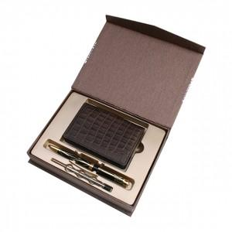

【상세/제작정보】 | .

【인쇄/포장옵션】 | 레이저, 불박 / 포장지포장

【공급단가】 | 수량 | 100~ | 500~ | 1,000~ | 3,000~
*VAT별도 | 단가 | 17,960원 | 17,290원 | 16,630원 | 15,960원

【상품 URL】 | https://www.synergygift.co.kr:443/src/goods_detail.php?gdno=3324

